600mガチリレーメンバー依頼文章
 |  | 2021-10-03

みんなの運動会２０２１ ～笑顔でゴール！かつうら～
６００ｍガチリレーお申込みチーム代表者様

いつもお世話になっております。 この度、みんなの運動会２０２１ プログラム13 【６００ｍガチリレー】ご出場のお申込みをいただきありがとうございます。 メンバー表のご提出をお願いいたします。 同封の例１・例２を参考に、10月10日（日曜日）までに、K-Friends事務局窓口に提出又は下記アドレスまでメールにてご提出お願いいたします。 尚、メンバー表提出の様式は、HPに記載しております。
競技ルール
 | ①1チーム3～11名
 | ②小学生以上 性別不問 ※性別と年齢は、チーム分けの参考にいたします。
 | ③各走者の走行距離は、チームで自由に配分できます。
 | ④第1走者は必ず１００ｍ以上走ってください。
 | ⑤1走者が走れる最長距離は２００ｍとします。
 | ⑥バトンタッチは、バトンタッチライン内でしてください。それ以外ですると失格になります。
 | ⑦各チームの走行タイムにて、成績発表（総合順位）となります。
 | ⑧順位発表及び賞品授与は閉会式にて行います。
 | ⑨メンバー表提出後のチームの人数変更はできませんので、どなたか代走（名前変更可）をお願いいたします。

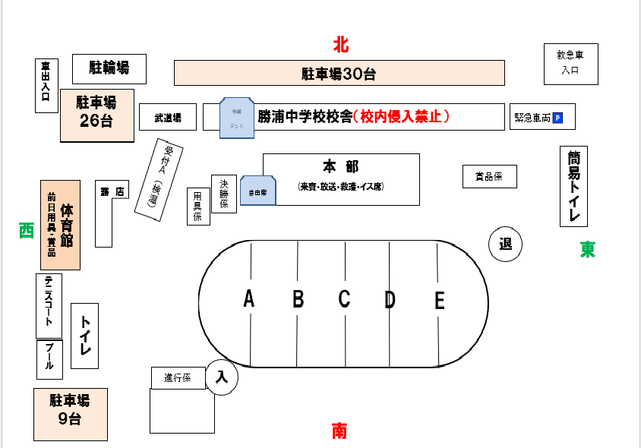

１
ス
ゴ

２
４

３

ご不明な点がございましたら、下記事務局 担当者までお問合わせください。
お申込み・お問い合わせ 特定非営利活動法人 K-Friends 事務局 担当 溝上
住所 〒771-4307 勝浦町大字三溪字古川1-1（勝浦町民体育館内）
E-mail：kfriendskss@gmail.com 受付時間：8：30～17：30 第4火曜日休館日
TEL＆FAX：0885-42-3671 IP 050-3438-8305

600mメンバー表例
例１
６００ｍガチリレーメンバー登録シート

チーム名 | 例１ かつうら チーム |  |  |  |  | 6 | 名

チーム代表者名 | かつうら はなこ
当日連絡可能な番号 | ０９０－００００－００００
 |  | 走る距離 | ルート | バトン位置 | 名前 | ふりがな（必須） | 性別 | 年齢
メンバー表 | 第１走者 | 100 | スタート～３ | 3 | 〇〇 〇〇 | 〇〇 〇〇 | 男 | １０歳
 | 第２走者 | 50 | ３～４ | 4 | 〇〇 〇〇 | 〇〇 〇〇 | 女 | １２歳
 | 第３走者 | 200 | ４～４ | 4 | 〇〇 〇〇 | 〇〇 〇〇 | 男 | １８歳
 | 第４走者 | 50 | ４～１ | 1 | 〇〇 〇〇 | 〇〇 〇〇 | 女 | ４５歳
 | 第５走者 | 100 | １～３ | 3 | 〇〇 〇〇 | 〇〇 〇〇 | 男 | ３０歳
 | 第６走者 | 100 | ３～ゴール | ゴール | 〇〇 〇〇 | 〇〇 〇〇 | 女 | ２５歳
 | 第７走者
 | 第８走者
 | 第９走者
 | 第１０走者
 | 第１１走者
例２
 | 合計 | 600 |  |  | 6

チーム名 | 例２ K-Friends チーム |  |  |  |  | 11 | 名

チーム代表者名 | あきなり ふみよ
当日連絡可能な番号 | ０９０－００００－００００
 |  | 走る距離 | ルート | バトン位置 | 名前 | ふりがな（必須） | 性別 | 年齢
メンバー表 | 第１走者 | 100 | スタート～３ | 3 | 〇〇 〇〇 | 〇〇 〇〇 | 男 | ９歳
 | 第２走者 | 50 | ３～４ | 4 | 〇〇 〇〇 | 〇〇 〇〇 | 女 | ９歳
 | 第３走者 | 50 | ４～１ | 1 | 〇〇 〇〇 | 〇〇 〇〇 | 男 | １０歳
 | 第４走者 | 50 | １～２ | 2 | 〇〇 〇〇 | 〇〇 〇〇 | 女 | １２歳
 | 第５走者 | 50 | ２～３ | 3 | 〇〇 〇〇 | 〇〇 〇〇 | 男 | １２歳
 | 第６走者 | 50 | ３～４ | 4 | 〇〇 〇〇 | 〇〇 〇〇 | 女 | ８歳
 | 第７走者 | 50 | ４～１ | 1 | 〇〇 〇〇 | 〇〇 〇〇 | 女 | ９歳
 | 第８走者 | 50 | １～２ | 2 | 〇〇 〇〇 | 〇〇 〇〇 | 男 | １０歳
 | 第９走者 | 50 | ２～３ | 3 | 〇〇 〇〇 | 〇〇 〇〇 | 男 | １０歳
 | 第１０走者 | 50 | ３～４ | 4 | 〇〇 〇〇 | 〇〇 〇〇 | 男 | １０歳
 | 第１１走者 | 50 | ４～ゴール | ゴール | 〇〇 〇〇 | 〇〇 〇〇 | 男 | １０歳
 | 合計 | 600 |  |  | 11

